ORDEM BANCÁRIA
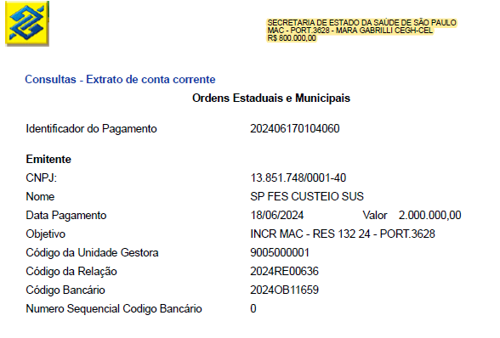
Mar-25

